关系图
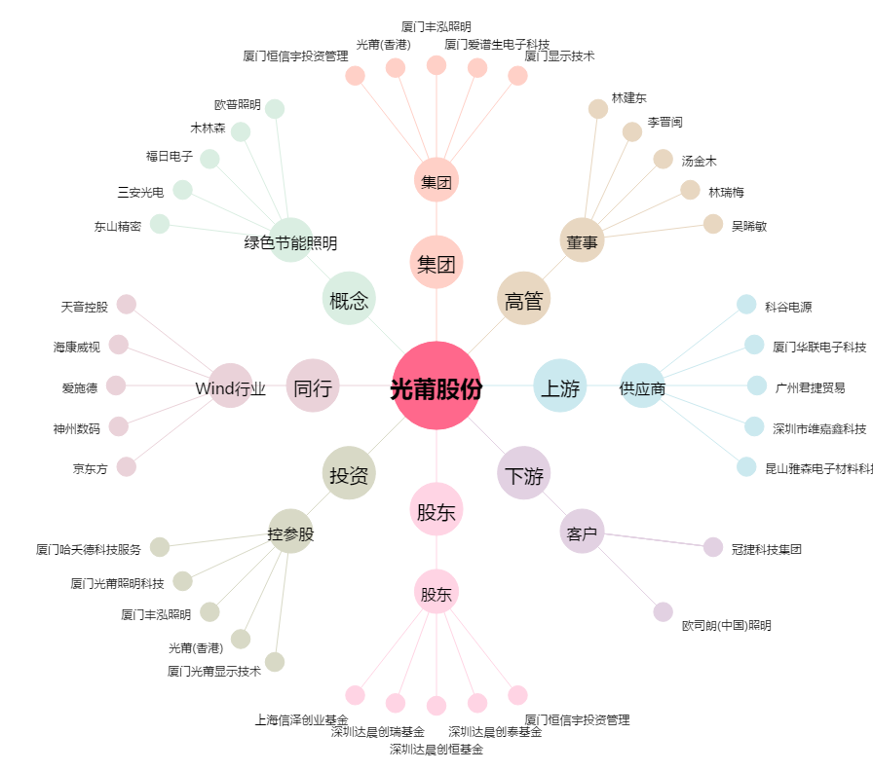
光莆股份[300632.SZ] - 关系概览图

